营销验收单
上海绿城 潮鸣外滩 项目营销验收单
合作事项 | 绿城潮鳴开盘花束定制 （潮鸣外滩开盘 / 潮鳴东方示范区开放） | 合作金额 | 45 束鲜花 金额：按双方约定 （评估表未列明单价/总价）
合作公司 | 项目方：上海绿城泓盛建设发展有限公司 品牌：绿城中国 · 绿城·潮鸣外滩 地点：潮鳴东方项目示范区 | 执行时间 | 2026年3月 示范区开放：3月26日
事项描述 | 【活动】绿城潮鳴开盘花束定制。 【节点】潮鳴东方项目示范区开放（2026年3月26日），配套潮鸣外滩开盘。 【交付】为潮鸣外滩开盘活动提供 45 束鲜花。 【执行】厢式货车送达案场（车牌 沪A·ZR373），纸箱标注「鲜切花 轻拿轻放」；案场大厅在绿城中国标识及「潮鸣」背景前完成花束陈列。 【结论】按照约定完成本次活动的整体策划与执行，活动取得圆满成功。（依据《绿城中国策划活动类效果评估表》原文，详见「效果评估表」页）
验收照片 | 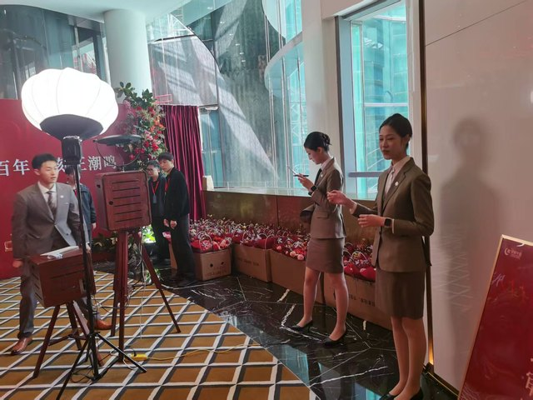 |  | 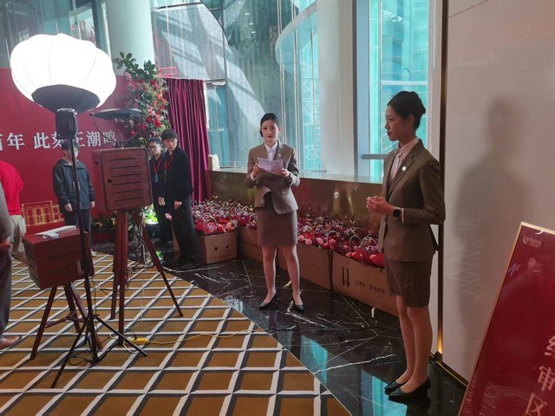

 | ① 案场大厅陈列：绿城中国标识 +「潮鸣」背景，花束装箱陈列 |  | ② 开盘现场氛围：礼仪接待、花束阵列与拍摄设备

 | 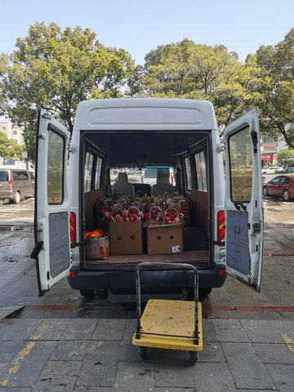 |  | 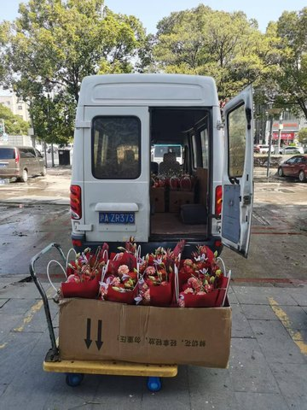

 | ③ 花束送达：厢式货车卸货（纸箱内红粉花束） |  | ④ 花束清点转运：纸箱「鲜切花 轻拿轻放」，送达车辆 沪A·ZR373
效果评估 | 【策划评价】按照约定进行本次活动的整体策划与执行，活动取得圆满成功。 【现场核验】花束按时送达并完成陈列；绿城中国标识、「潮鸣」背景露出清晰（见本页 2×2 照片及「开盘花束现场」页）。 【营销评估】非常好（☐） 良好（☑） 一般（☐） 较差（☐） 说明：评估表原件勾选栏为空白。本表与模板默认口径「效果良好，符合要求」对齐，勾选「良好」。请营销负责人复核后在下方签字。金额以双方约定/费用清单为准，本表不编造。
附件 | ①本表首页嵌入评估表现场照片 4 张（含图注）；②「效果评估表」页按绿城中国策划活动类效果评估表结构复刻；③「交付清单」页列明 45 束、3月26日、送达车辆与品牌露出核验；④「开盘花束现场」页为大图；⑤附件：绿城中国策划活动类效果评估表-开盘花束（Word 原件）；⑥费用清单（经办人签字，金额按约定另附）。
验收确认 | 执行人/策划负责人 | 签字：____________________ 日期：____________________ （评估表原件签字栏为空，请补签）
 | 营销负责人 | 签字：____________________ 日期：____________________ 营销评估已按「良好」预勾，请复核补签

对应评估表 | 绿城中国策划活动类效果评估表（冠名、活动赞助、活动执行等）· 开盘花束；本工作簿另含「效果评估表」「交付清单」「开盘花束现场」。

效果评估表
绿城中国策划活动类效果评估表
（冠名、活动赞助、活动执行等） 项目：上海绿城 · 潮鸣外滩 活动：开盘花束定制
活动主题 | 绿城潮鳴开盘花束定制
活动举办时间 | 2026年3月 潮鳴东方项目示范区开放：3月26日
活动 现场氛围 | ① 案场大厅陈列：绿城中国标识 +「潮鸣」背景，花束装箱陈列 | ② 开盘现场氛围：礼仪接待、花束阵列与拍摄设备
 |  | 

 | ③ 花束送达：厢式货车卸货（纸箱内红粉花束） | ④ 花束清点转运：纸箱「鲜切花 轻拿轻放」，送达车辆 沪A·ZR373
 |  | 

策划负责人填写 | 总体活动评价：
 | 本次活动为潮鳴东方项目示范区开放（3月26日）。为潮鸣外滩开盘活动提供了45束鲜花。按照约定进行本次活动的整体策划与执行，活动取得圆满成功。

 | 策划负责人签名：____________________ 日期：____________________ （评估表原件此栏为空，请补签）
营销负责人填写 | 对活动【总体效果】评估（文字说明）：
 | 现场氛围良好，45 束鲜花按时送达并完成案场陈列，绿城中国 /「潮鸣」品牌露出清晰，与策划评价「圆满成功」一致。效果良好，符合要求。
 | 非常好（☐） 良好（☑） 一般（☐） 较差（☐）
 | 勾选说明：评估表 Word 原件四档勾选栏均为空白；本表按《基础营销验收单》模板默认口径「效果良好，符合要求」勾选「良好」，不拔高为「非常好」。请营销负责人复核。
 | 营销负责人签名：____________________ 日期：____________________ （评估表原件此栏为空，请补签）
详见附件：绿城中国策划活动类效果评估表-开盘花束（Word 原件已随本工作簿打包）；费用清单由经办人签字后另附。合作金额评估表未列明，以双方约定为准。

开盘花束现场
绿城潮鳴开盘花束定制｜活动现场氛围（评估表附图大图）
活动主题：绿城潮鳴开盘花束定制 举办时间：2026年3月（示范区开放 3月26日） 交付：为潮鸣外滩开盘活动提供 45 束鲜花。按约定完成整体策划与执行，活动取得圆满成功。

 | 
1. 案场大厅陈列：绿城中国标识 +「潮鸣」背景，花束装箱陈列 | 2. 开盘现场氛围：礼仪接待、花束阵列与拍摄设备
 | 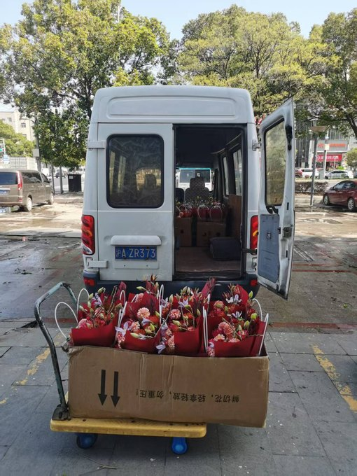
3. 花束送达：厢式货车卸货（纸箱内红粉花束） | 4. 花束清点转运：纸箱「鲜切花 轻拿轻放」，送达车辆 沪A·ZR373
策划负责人填写｜总体活动评价：本次活动为潮鳴东方项目示范区开放（3月26日）。为潮鸣外滩开盘活动提供了 45 束鲜花。按照约定进行本次活动的整体策划与执行，活动取得圆满成功。
营销负责人填写｜总体效果评估：非常好（☐） 良好（☑） 一般（☐） 较差（☐） 营销负责人签名：__________ 日期：__________

